Page1
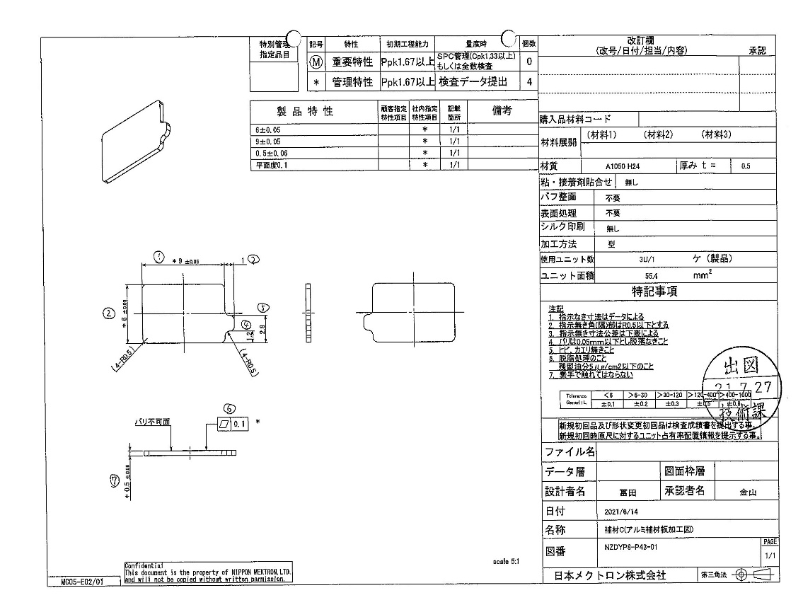
 |  |  |  |  |  |  |  |  |  |  |  | 工程能力調査表 |  |  |  |  |  |  |  |  |  |  |  |  |  |  |  |  |  |  | 1 |  | 項中 |  | 1 | 項

図番 | NZDYP8-P43 |  |  |  |  |  |  |  |  | 品名 |  | 補強板 |  |  |  |  |  |  |  | 工程能力調査 |  |  |  | 測定日 |  | 2021-08-04 |  |  |  | 備考

項 目 | 1 |  |  |  | 2 |  |  |  | 3 |  |  |  |  | 0 |  |  |  | 0 |  |  |  | 0 |  |  |  | 0 |  |  |  | 0 |  |  |  |  |  |  | 1 | 2 | 3
規 格 |  | 9.000 |  | 0.050 |  | 6.000 |  | 0.050 |  |  | 0.500 |  | 0.060 |  | 0.000 |  | 0.000 |  | 0.000 |  | 0.100 |  | 0.000 |  | 0.000 |  | 0.000 |  | 0.000 |  | 0.000 |  |  | 0.000 |  |  | 1 | 2 | 3 | 4 | 5 | 6 | 7 | 8 | 9 | 10 | 11 | 12 | 13 | 14 | 15 | 16 | 17 | 18 | 19 | 20 | 21 | 22 | 23 | 24 | 25 | 26 | 27 | 28 | 29 | 30 | 31 | 32 | 33
 |  |  |  | -0.050 |  |  |  | -0.050 |  |  |  |  | -0.060 |  |  |  | 0.000 |  |  |  | 0.000 |  |  |  | 0.000 |  |  |  | 0.000 |  |  |  |  | 0.000 |  |  | 9 | 6 | 0.5
測定機器 | Keyence IM |  |  |  | Keyence IM |  |  |  | Keyence IM |  |  |  |  | Keyence IM |  |  |  | Keyence IM |  |  |  | Keyence IM |  |  |  | Keyence IM |  |  |  | Keyence IM |  |  |  |  |  |  | 0.05 | 0.05 | 0.06
両側／片側 | 両側 |  |  |  | 両側 |  |  |  | 両側 |  |  |  |  | 両側 |  |  |  | 両側 |  |  |  | 両側 |  |  |  | 両側 |  |  |  | 両側 |  |  |  |  |  |  | -0.05 | -0.05 | -0.06
1 |  |  | 9.0050 |  |  |  | 6.0000 |  |  |  |  | 0.4880 |  |  |  | 0.0000 |  |  |  | 0.0000 |  |  |  | 0.0000 |  |  |  | 0.0000 |  |  |  |  | 0.0000 |  |  |  | 9.005 | 6 | 0.488
2 |  |  | 9.0060 |  |  |  | 6.0010 |  |  |  |  | 0.4850 |  |  |  | 0.0000 |  |  |  | 0.0000 |  |  |  | 0.0000 |  |  |  | 0.0000 |  |  |  |  | 0.0000 |  |  |  | 9.006 | 6.001 | 0.485
3 |  |  | 9.0010 |  |  |  | 6.0010 |  |  |  |  | 0.4850 |  |  |  | 0.0000 |  |  |  | 0.0000 |  |  |  | 0.0000 |  |  |  | 0.0000 |  |  |  |  | 0.0000 |  |  |  | 9.001 | 6.001 | 0.485
4 |  |  | 9.0030 |  |  |  | 6.0020 |  |  |  |  | 0.4880 |  |  |  | 0.0000 |  |  |  | 0.0000 |  |  |  | 0.0000 |  |  |  | 0.0000 |  |  |  |  | 0.0000 |  |  |  | 9.003 | 6.002 | 0.488
5 |  |  | 9.0030 |  |  |  | 6.0020 |  |  |  |  | 0.4880 |  |  |  | 0.0000 |  |  |  | 0.0000 |  |  |  | 0.0000 |  |  |  | 0.0000 |  |  |  |  | 0.0000 |  |  |  | 9.003 | 6.002 | 0.488
6 |  |  | 9.0040 |  |  |  | 6.0010 |  |  |  |  | 0.4860 |  |  |  | 0.0000 |  |  |  | 0.0000 |  |  |  | 0.0000 |  |  |  | 0.0000 |  |  |  |  | 0.0000 |  |  |  | 9.004 | 6.001 | 0.486
7 |  |  | 9.0020 |  |  |  | 5.9990 |  |  |  |  | 0.4880 |  |  |  | 0.0000 |  |  |  | 0.0000 |  |  |  | 0.0000 |  |  |  | 0.0000 |  |  |  |  | 0.0000 |  |  |  | 9.002 | 5.999 | 0.488
8 |  |  | 9.0020 |  |  |  | 6.0000 |  |  |  |  | 0.4870 |  |  |  | 0.0000 |  |  |  | 0.0000 |  |  |  | 0.0000 |  |  |  | 0.0000 |  |  |  |  | 0.0000 |  |  |  | 9.002 | 6 | 0.487
9 |  |  | 9.0020 |  |  |  | 6.0000 |  |  |  |  | 0.4880 |  |  |  | 0.0000 |  |  |  | 0.0000 |  |  |  | 0.0000 |  |  |  | 0.0000 |  |  |  |  | 0.0000 |  |  |  | 9.002 | 6 | 0.488
10 |  |  | 9.0010 |  |  |  | 6.0010 |  |  |  |  | 0.4870 |  |  |  | 0.0000 |  |  |  | 0.0000 |  |  |  | 0.0000 |  |  |  | 0.0000 |  |  |  |  | 0.0000 |  |  |  | 9.001 | 6.001 | 0.487
11 |  |  | 9.0000 |  |  |  | 6.0000 |  |  |  |  | 0.4870 |  |  |  | 0.0000 |  |  |  | 0.0000 |  |  |  | 0.0000 |  |  |  | 0.0000 |  |  |  |  | 0.0000 |  |  |  | 9 | 6 | 0.487
12 |  |  | 8.9990 |  |  |  | 6.0000 |  |  |  |  | 0.4820 |  |  |  | 0.0000 |  |  |  | 0.0000 |  |  |  | 0.0000 |  |  |  | 0.0000 |  |  |  |  | 0.0000 |  |  |  | 8.999 | 6 | 0.482
13 |  |  | 9.0010 |  |  |  | 5.9990 |  |  |  |  | 0.4880 |  |  |  | 0.0000 |  |  |  | 0.0000 |  |  |  | 0.0000 |  |  |  | 0.0000 |  |  |  |  | 0.0000 |  |  |  | 9.001 | 5.999 | 0.488
14 |  |  | 9.0060 |  |  |  | 6.0010 |  |  |  |  | 0.4890 |  |  |  | 0.0000 |  |  |  | 0.0000 |  |  |  | 0.0000 |  |  |  | 0.0000 |  |  |  |  | 0.0000 |  |  |  | 9.006 | 6.001 | 0.489
15 |  |  | 9.0010 |  |  |  | 6.0010 |  |  |  |  | 0.4870 |  |  |  | 0.0000 |  |  |  | 0.0000 |  |  |  | 0.0000 |  |  |  | 0.0000 |  |  |  |  | 0.0000 |  |  |  | 9.001 | 6.001 | 0.487
16 |  |  | 9.0000 |  |  |  | 6.0020 |  |  |  |  | 0.4860 |  |  |  | 0.0000 |  |  |  | 0.0000 |  |  |  | 0.0000 |  |  |  | 0.0000 |  |  |  |  | 0.0000 |  |  |  | 9 | 6.002 | 0.486
17 |  |  | 9.0010 |  |  |  | 6.0000 |  |  |  |  | 0.4860 |  |  |  | 0.0000 |  |  |  | 0.0000 |  |  |  | 0.0000 |  |  |  | 0.0000 |  |  |  |  | 0.0000 |  |  |  | 9.001 | 6 | 0.486
18 |  |  | 9.0030 |  |  |  | 5.9990 |  |  |  |  | 0.4850 |  |  |  | 0.0000 |  |  |  | 0.0000 |  |  |  | 0.0000 |  |  |  | 0.0000 |  |  |  |  | 0.0000 |  |  |  | 9.003 | 5.999 | 0.485
19 |  |  | 9.0020 |  |  |  | 5.9990 |  |  |  |  | 0.4880 |  |  |  | 0.0000 |  |  |  | 0.0000 |  |  |  | 0.0000 |  |  |  | 0.0000 |  |  |  |  | 0.0000 |  |  |  | 9.002 | 5.999 | 0.488
20 |  |  | 9.0000 |  |  |  | 5.9990 |  |  |  |  | 0.4850 |  |  |  | 0.0000 |  |  |  | 0.0000 |  |  |  | 0.0000 |  |  |  | 0.0000 |  |  |  |  | 0.0000 |  |  |  | 9 | 5.999 | 0.485
21 |  |  | 9.0040 |  |  |  | 5.9990 |  |  |  |  | 0.4840 |  |  |  | 0.0000 |  |  |  | 0.0000 |  |  |  | 0.0000 |  |  |  | 0.0000 |  |  |  |  | 0.0000 |  |  |  | 9.004 | 5.999 | 0.484
22 |  |  | 9.0050 |  |  |  | 6.0010 |  |  |  |  | 0.4880 |  |  |  | 0.0000 |  |  |  | 0.0000 |  |  |  | 0.0000 |  |  |  | 0.0000 |  |  |  |  | 0.0000 |  |  |  | 9.005 | 6.001 | 0.488
23 |  |  | 9.0000 |  |  |  | 6.0010 |  |  |  |  | 0.4870 |  |  |  | 0.0000 |  |  |  | 0.0000 |  |  |  | 0.0000 |  |  |  | 0.0000 |  |  |  |  | 0.0000 |  |  |  | 9 | 6.001 | 0.487
24 |  |  | 9.0020 |  |  |  | 6.0010 |  |  |  |  | 0.4860 |  |  |  | 0.0000 |  |  |  | 0.0000 |  |  |  | 0.0000 |  |  |  | 0.0000 |  |  |  |  | 0.0000 |  |  |  | 9.002 | 6.001 | 0.486
25 |  |  | 9.0020 |  |  |  | 6.0000 |  |  |  |  | 0.4820 |  |  |  | 0.0000 |  |  |  | 0.0000 |  |  |  | 0.0000 |  |  |  | 0.0000 |  |  |  |  | 0.0000 |  |  |  | 9.002 | 6 | 0.482
26 |  |  | 9.0050 |  |  |  | 6.0000 |  |  |  |  | 0.4830 |  |  |  | 0.0000 |  |  |  | 0.0000 |  |  |  | 0.0000 |  |  |  | 0.0000 |  |  |  |  | 0.0000 |  |  |  | 9.005 | 6 | 0.483
27 |  |  | 9.0040 |  |  |  | 5.9980 |  |  |  |  | 0.4850 |  |  |  | 0.0000 |  |  |  | 0.0000 |  |  |  | 0.0000 |  |  |  | 0.0000 |  |  |  |  | 0.0000 |  |  |  | 9.004 | 5.998 | 0.485
28 |  |  | 9.0010 |  |  |  | 5.9990 |  |  |  |  | 0.4830 |  |  |  | 0.0000 |  |  |  | 0.0000 |  |  |  | 0.0000 |  |  |  | 0.0000 |  |  |  |  | 0.0000 |  |  |  | 9.001 | 5.999 | 0.483
29 |  |  | 9.0030 |  |  |  | 6.0010 |  |  |  |  | 0.4870 |  |  |  | 0.0000 |  |  |  | 0.0000 |  |  |  | 0.0000 |  |  |  | 0.0000 |  |  |  |  | 0.0000 |  |  |  | 9.003 | 6.001 | 0.487
30 |  |  | 9.0040 |  |  |  | 6.0010 |  |  |  |  | 0.4880 |  |  |  | 0.0000 |  |  |  | 0.0000 |  |  |  | 0.0000 |  |  |  | 0.0000 |  |  |  |  | 0.0000 |  |  |  | 9.004 | 6.001 | 0.488
ｘ | 9.0024 |  |  |  | 6.0003 |  |  |  | 0.486 |  |  |  |  | 0.000 |  |  |  | 0.000 |  |  |  | 0.000 |  |  |  | 0.000 |  |  |  | 0.000
σ | 0.00190 |  |  |  | 0.00105 |  |  |  | 0.00194 |  |  |  |  | 0.00000 |  |  |  | 0.00000 |  |  |  | 0.00000 |  |  |  | 0.00000 |  |  |  | 0.00000
Cp | 8.751 |  |  |  | 15.899 |  |  |  | 10.326 |  |  |  |  | #DIV/0! |  |  |  | #DIV/0! |  |  |  | #DIV/0! |  |  |  | #DIV/0! |  |  |  | #DIV/0!
Cpk | 8.331 |  |  |  | 15.815 |  |  |  | 7.951 |  |  |  |  | #DIV/0! |  |  |  | #DIV/0! |  |  |  | #DIV/0! |  |  |  | #DIV/0! |  |  |  | #DIV/0!
判定 | 工程能力は満足している |  |  |  | 工程能力は満足している |  |  |  | 工程能力は満足している |  |  |  |  | #DIV/0! |  |  |  | #DIV/0! |  |  |  | #DIV/0! |  |  |  | #DIV/0! |  |  |  | #DIV/0!

片公差工程能力計算式
Cpk＝(USL-μ)/(3×σ)
USL：規格0.05
μ ：平均値
σ ：標準偏差
量産時 | Keyence IM |  |  |  | Keyence IM |  |  |  | Keyence IM |  |  |  |  | Keyence IM |  |  |  | Keyence IM |  |  |  | Keyence IM |  |  |  | Keyence IM |  |  |  | Keyence IM
 | 5pcs/Lot (Xbar) |  |  |  | 5pcs/Lot (Xbar) |  |  |  | 5pcs/Lot (Xbar) |  |  |  |  | 5pcs/Lot (Xbar) |  |  |  | 5pcs/Lot (Xbar) |  |  |  | 5pcs/Lot (Xbar) |  |  |  | 5pcs/Lot (Xbar) |  |  |  | 5pcs/Lot (Xbar)

 |  |  |  |  |  |  |  |  |  |  |  |  |  |  |  |  |  |  |  |  |  |  |  |  |  |  |  |  |  |  |  | 承認 |  |  | 作成
 |  |  |  |  |  |  |  |  |  |  |  |  |  |  |  |  |  |  |  |  |  |  |  |  |  |  |  |  |  |  |  | 鈴木 |  |  | アイン

